가스공사용(MJ)
한국가스공사 제출용 구성비 (2025년 7월 ) |  |  |  |  |  |  |  | ※ 사회복지시설 정산('23.04.) 물량에서 3월 실사용분 제외 ※ 1. 복지시설에 대한 소급 정산(일반용 단가 적용) 소급 정산: '23.02. 완료 2. 소급대상청구년월: '22.12. ~ '23.01. - 참고사항: 청구월 기준 12월 물량 소급정산하는 대신 3월분 제외하기로 함 (4월 매출에 포함된 물량 일부 제외) ==> 신재홍 차장 (가스공사 전 담당자)와 사회복지시설 한시적할인 정산은 3월까지 하기로 함 ==> 김광연 주임 (가스공사 현 담당자)과도 해당 내용 확인 완료됨

구 분 |  | 판 매 량 | 사회복지 | 자가소모 | 판 매 량 계 | 구성비 | 자가소모
 |  | (MJ) | (MJ) | (MJ) | (MJ) | (%) | (MJ)
주택용 | 취사용 | 19,154,149 | 17,466 |  | 19,171,615 | 0.9182
 | 개별난방용 | 603,830,527 | 311,068 |  | 604,141,595 | 28.9350 |  |  | ※ 판매량+(개별소비세+사회복지+사회적배려+차상위할인)=매출액표 수량합계(자가소모포함되어있으므로 제외됨)
 | 중앙난방용 | 12,308,544 |  |  | 12,308,544 | 0.5895 |  |  | ※ 업무난방과 냉방용은 구별요(5월~9월 냉방용적용)
 | 자가열전용 | 3,830,932 |  |  | 3,830,932 | 0.1835 |  |  | ※ 매출내역서의 자가소모를 확인한다
 | 소 계 | 639,124,152 | 328,534 |  | 639,452,686 | 30.6262 | 0 |  | ※ 개별소비세=특소세할인, 2022년 5월부터 판매량(MJ)에 포함 (가스공사 신재홍차장 확인 시, 구성비 공문으로 개소세 관련내용 확인사항 없음)
일 반 용 |  | 231,188,420 | 3,129,334 | 14,245 | 234,331,999 | 11.2233 | 14,245.3920
냉난방공조용 |  | 185,485,127 | - | 542,643 | 186,027,770 | 8.9097 | 542,643.4450
업무난방용 |  | 16,284,595 | 3,117,345 | 1,524 | 19,403,464 | 0.9293 | 1,523.7482
산 업 용 |  | 688,770,555 |  | - | 688,770,555 | 32.9883
수 송 용 |  | 282,160,535 |  | - | 282,160,535 | 13.5140
열 병 합 용 |  | 18,034,265 |  | 783,454 | 18,817,719 | 0.9013 | 783,454.1630
연료전지용 |  | 16,268,941 |  | - | 16,268,941 | 0.7792
열전용설비용 |  | 1,060,137 |  | - | 1,060,137 | 0.0508 | -
주한미군 |  | 1,625,846 |  | - | 1,625,846 | 0.0779
합 계 |  | 2,080,002,573 | 6,575,213 | 1,341,866 | 2,087,919,652 | 100.0000 | 1,341,866.7482

 |  | 2,086,577,786 |  | TRUE | 2,086,577,786
 |  | 2,086,577,786 |  |  | 2,086,577,786
 |  | 0 |  |  | 0

냉난방용 계절단가 처리시 적용
====================================================================================
[ 5월 / 10월 가스공사 멘트 ]
1. 귀 공사의 무궁한 발전을 기원하오며 “9월 도시가스 판매실적”을 다음 과 같이 통보하오니 업무에 참고하시기 바랍니다.
2. 2024년 10월(사용기간: 9월) 냉난방공조용 판매량 [63,234,568.4318MJ]를 적용함.
=====================================================================================
[ 6월 / 11월 가스공사 멘트 ]
1. 귀 공사의 무궁한 발전을 기원하오며 “10월 도시가스 판매실적”을 다음 과 같이 통보하오니 업무에 참고하시기 바랍니다.
2. 2024년 10월(사용기간: 9월) 냉난방공조용 판매량 [63,234,568.4318MJ]를 차감함.
=====================================================================================

구분 |  | 판매열량(MJ)
냉방물량(9월) |  |  |  | ※ 관리납기와 일반납기의판매량전산실의뢰 (일반납기 청구작업이후)
(월초) | 관리납기(변동) |  |  | - 9월판매실적 작성을 위한 냉방용 상품에대한 변동검침사용량 자료 요청
(청구일) | 일반납기(일수)
계 |  |  |  | ※ 계절이 바뀌는 4월(기타)↔5월(하절기) 냉방집계 조정
 |  |  |  | - 시기: 2022년 4월 매출분부터
 |  |  |  | - 사유: 기존 9월, 10월만 물량조정했으나 가스공사 이의제기로 4월, 5월도 시행하게 됨
 |  |  |  | - 방법: 5월 일반납기 청구작업 후 냉난방물량(업무, 주택) 일반납기(4/30까지 일할계산), 관리납기(변동검침 4/30까지) ==> 냉난방공조용에 4월 기타월 사용분 추가(+) , 5월 차감 (-)

 |  |  |  | ※ 9월 판매량에 냉방용을 추가청구하여 10월 판매량에서 차감함
 |  |  |  | ※ 매출건
 |  |  |  | - 9월매출은일반납기의 경우 (8/1~8 부터9/1~8사용량)이므로 9월사용분(10월 청구분) 포함
 |  |  |  | - 관리납기는 (8/16~9/16)까지이나 관리납기는 10월에 변동검침을 했으므로, 9/16~10초까지 변동검침 물량 포함

 |  |  |  | ※ 사 유 : 냉난방의 경우 10월 하절기ㅡ> 기타 단가로 변동됨에 따라 도매요금인상이 많이 이루어지므로 보전차원에서 9월 정산
 |  |  |  | [5월의 경우 (기타 ㅡ> 하절기 단가 변동)는 회사 손해가 없으므로 물량정산 안함.]

 |  |  |  | ※ 9월 냉방용집계확인 할 것
 |  |  |  | - 냉방용 (+), 10월매출(-) 변동검침확인할 것
 |  |  |  | - 10/14청구작업후 자료요청할것

 |  |  |  | 작업순서
 |  |  |  | 1. 월매출 작업 기존대로 작성하여 메일 전송
 |  |  |  | 2. 10월 청구작업 후 전산에 자료 요청하여 가스공사용 시트에 입력
 |  |  |  | 3. 가스공사 공문 발송 및 재무팀 자료 재전달

자가소모
1. 자가소모 청구작업 후 피봇 집계하여 작성
2. 퍼지량(업무난방) : 총무결재본
22라인 /당월사용 /당월열량
 | 7월
 |  | 상품 | 사용량(㎥) | 사용열랑(MJ) | 자가소모량 확인대장
 | 자가소모 | 업무난방용 |  |  | 경산지사(업무난방-->냉난방용으로 상품변경)
 | 자가소모 | 일반용 | 336.0000 | 14,245.3920 | 본사 취사용
 | 자가소모 | 냉난방용 | 12,799.0000 | 542,643.4450 | 냉난방용+서부지사+수성안전팀
 | 자가소모 | 열전용설비용 |  |  | 1~3번 보일러 합계
 | 자가소모 | 열병합용1 | 18,479.0000 | 783,454.1630 | 세너지 (1번 ~ 3번발전기) 계-보일러합계
 | 자가소모 | 퍼지량(CNG) | 0.0000 | 0.0000 | 앞으로 없음. 다 없앰. 관리비가 더 많이 들어서?
 | 자가소모 | 퍼지량(업무난방) | 35.9400 | 1,523.7482 | 퍼지량 계 | 총무결재본
 | 자가소모 합계 |  | 31,649.9400 | 1,341,866.7482 | 총계와 같아야됨

.
(샘플참고)
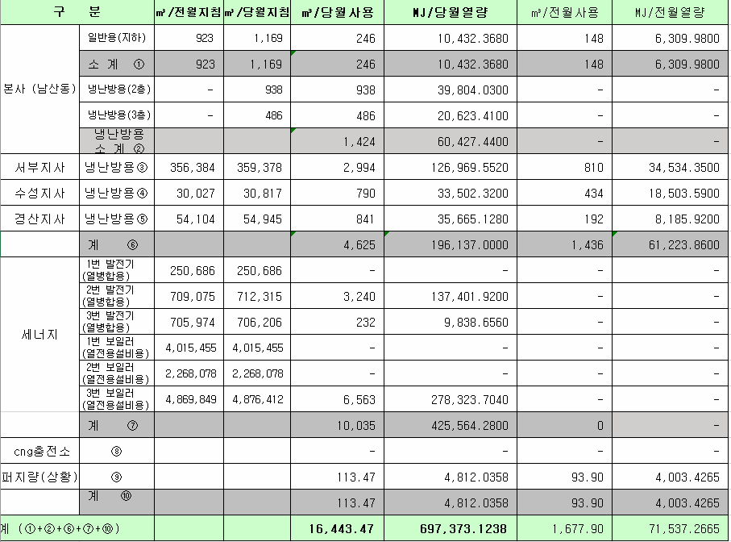
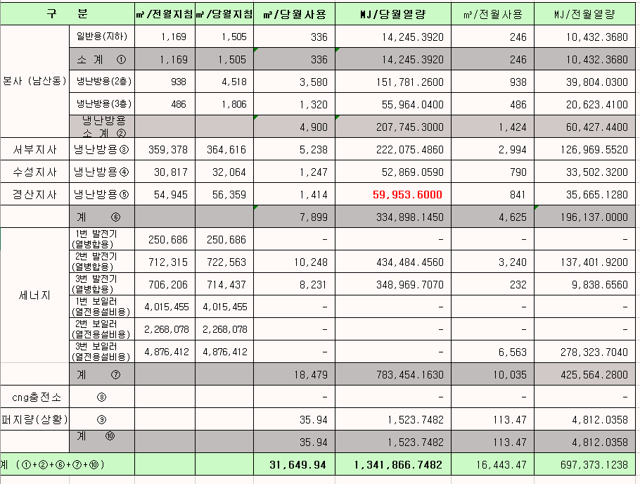

 |  |  |  |  | 왼쪽 자동 계산 됨

판매량-월별추이
1. 2025년 판매량 현황
 |  |  |  |  |  |  |  |  |  |  |  | (단위:천MJ)
용 도 [판매전수] | 판 매 실 적 |  |  |  |  |  | 판 매 실 적
 | 사업계획 | 7월 |  | 전년동월 |  | 구성비 | 사업계획 | 누 계 |  | 전년동월 |  | 구성비
 |  | 차이 | 사용량 | 차이 | 대비(%) |  |  | 차이 | 사용량 | 차이 | 대비(%)
주 택 용 | 635,854 | 3,599 | 639,453 | -9,380 | 98.6% | 30.5 % | 20,927,905 | 441,986 | 21,369,891 | 1,133,870 | 105.6% | 65.4 %
[1,130,934] |  | 0.6% | 100.6% | -1.4% |  |  |  | 2.1% | 102.1% | 5.6%
일 반 용 | 238,789 | -4,471 | 234,318 | -2,958 | 98.8% | 11.2 % | 2,259,594 | -14,910 | 2,244,684 | -2,546 | 99.9% | 6.9 %
[21,923] |  | -1.9% | 98.1% | -1.2% |  |  |  | -0.7% | 99.3% | -0.1%
업무냉난방용 | 183,513 | 21,374 | 204,887 | 17,191 | 109.2% | 9.7 % | 1,295,974 | 65,080 | 1,361,054 | 66,618 | 105.1% | 4.2 %
[7,908] |  | 11.6% | 111.6% | 9.2% |  |  |  | 5.0% | 105.0% | 5.1%
산 업 용 | 742,258 | -53,488 | 688,770 | -51,695 | 93.0% | 32.7 % | 5,804,008 | -278,382 | 5,525,626 | -394,486 | 93.3% | 16.9 %
[1,121] |  | -7.2% | 92.8% | -7.0% |  |  |  | -4.8% | 95.2% | -6.7%
수 송 용 | 281,878 | 12,056 | 293,934 | 1,734 | 100.6% | 14.0 % | 1,846,773 | 22,623 | 1,869,396 | -30,254 | 98.4% | 5.7 %
[100] |  | 4.3% | 104.3% | 0.6% |  |  |  | 1.2% | 101.2% | -1.6%
기 타 | 39,578 | -2,589 | 36,989 | -29,418 | 55.7% | 1.9 % | 321,361 | -12,055 | 309,306 | -147,076 | 67.8% | 0.9 %
[344] |  | -6.5% | 93.5% | -44.3% |  |  |  | -3.8% | 96.2% | -32.2%
총 합 계 | 2,121,870 | -23,519 | 2,098,351 | -74,526 | 96.6% |  | 32,455,615 | 224,342 | 32,679,957 | 626,126 | 102.0%
[1,162,330] |  | -1.1% | 98.9% | -3.4% |  |  |  | 0.7% | 100.7% | 1.95%

※ 기타 : 열병합용, 연료전지, 열전용설비(주택용외), 주한미군
※ 구성비는 판매량 정산서 기준으로 작성되었으며 한국가스공사 정산시 수송용(BIO)은 제외되고 자가소모분이 추가 됨 |  |  |  |  |  |  |  |  |  |  |  |  | 100.7%
 |  |  |  |  |  |  |  |  |  |  |  |  | 98.9%

계획대비 판매량 현황
구성비 현황

(단위 : 천MJ)
 | 누계 | 당월
계획 | 32,455,615 | 2,121,870
실적 | 32,679,957 | 2,098,351
 | 구성비
주 택 용 | 30.5 %
일 반 용 | 11.2 %
업무냉방용 | 9.7 %
산 업 용 | 32.7 %
수 송 용 | 14.0 %
기 타 | 1.9 %
당 월

 | 구성비
주 택 용 | 65.4 %
일 반 용 | 6.9 %
업무냉방용 | 4.2 %
산 업 용 | 16.9 %
수 송 용 | 5.7 %
기 타 | 0.9 %
누 계

데이터
판매량
7월 |  | 누 계 |  |  | 계획 | 실적
계획 | 실적 | 계획 | 실적 | 당월 | 2,121,870 | 2,098,351
2,121,870 | 2,098,351 | 32,455,615 | 32,679,957 | 누계 | 32,455,615 | 32,679,957

구성비
7월 | 구성비 | 누 계 | 구성비
주 택 용 | 30.5 % | 주 택 용 | 65.4 %
일 반 용 | 11.2 % | 일 반 용 | 6.9 %
업무냉방용 | 9.7 % | 업무냉방용 | 4.2 %
산 업 용 | 32.7 % | 산 업 용 | 16.9 %
수 송 용 | 14.0 % | 수 송 용 | 5.7 %
기 타 | 1.9 % | 기 타 | 0.9 %
판매금액
7월 |  | 누 계 |  |  | 계획 | 실적
계획 | 실적 | 계획 | 실적 | 당월 | 47,016 | 43,613
47,016,023 | 43,613,030 | 722,247,044 | 717,511,924 | 누계 | 722,247 | 717,512

판매금액 구성비
7월 | 구성비 | 누 계 | 구성비
주 택 용 | 35.0 % | 주 택 용 | 65.8 %
일 반 용 | 12.1 % | 일 반 용 | 7.1 %
업무냉방용 | 7.0 % | 업무냉방용 | 4.3 %
산 업 용 | 29.9 % | 산 업 용 | 15.9 %
수 송 용 | 14.4 % | 수 송 용 | 6.1 %
기 타 | 1.6 % | 기 타 | 0.8 %

상품별 건수 (전산요청, 파일입력 후 => 판매량월별추이 상품별 전수 입력할 것)
상품 | 공급전수 |  | 용도 | 검수
취사용 | 61,074 |  | 주 택 용 | 1,130,934
취사난방용 | 431,980 |  | 일 반 용 | 21,923
중앙난방용 | 106 |  | 업무냉난방용 | 7,908
주한미군 | 266 |  | 산 업 용 | 1,121
자가열전용 | 26 |  | 수 송 용 | 100
일반용(2) | 1,075 |  | 기 타 | 344
일반용(1) | 20,848 |  | 합 계 | 1,162,330
열전용설비용 | 5
열병합용 | 17
연료전지 | 56
업무난방용 | 6,815
산업용 | 1,121
냉난방용(주택) | 30
냉난방용(업무) | 1,063
개별난방용 | 637,748
수송용(CNG) | 100 | 빌링관리-청구관리-청구작업관리-청구작업지원-청구서 출력현황(배송방법별)=>합계(우편+등기)
수송용(BIO)
합 계 | 1,162,330

품의서내용 |  |  |  | [계획대비] |  |  | [입력할것]
구 분 |  | 계획 | 실적 | 실적대비 | 전년동월 |  | 전월
판매량 | 7월 | 2,121,870 | 2,098,351 | 98.9% | 2,172,877 | 96.6% | 2,486,181 | 84.4%
[천MJ] | 누계 | 32,455,615 | 32,679,957 | 100.7% | 32,053,831 | 102.0% | 30,581,606
금 액 | 7월 | 47,016 | 43,613 | 92.8% | 45,857 | 95.1% | 54,200 | 80.5%
[백만원] | 누계 | 722,247 | 717,512 | 99.3% | 671,408 | 106.9% | 673,899

청구할인정산관리
청구년월 | 상품 | 판매량 | 판매열량 | 정상청구액 | 할인액 | 감면청구액
Jul-25 | 개별난방용 | 1,890.6736 | 80,196.7823 | 1,884,929 | 320,443 | 1,564,486 | 25년 7월
Jul-25 | 업무난방용 | 73,363.2474 | 3,110,980.6620 | 74,218,112 | 14,069,958 | 60,148,154 | (사회복지 할인만 조회)
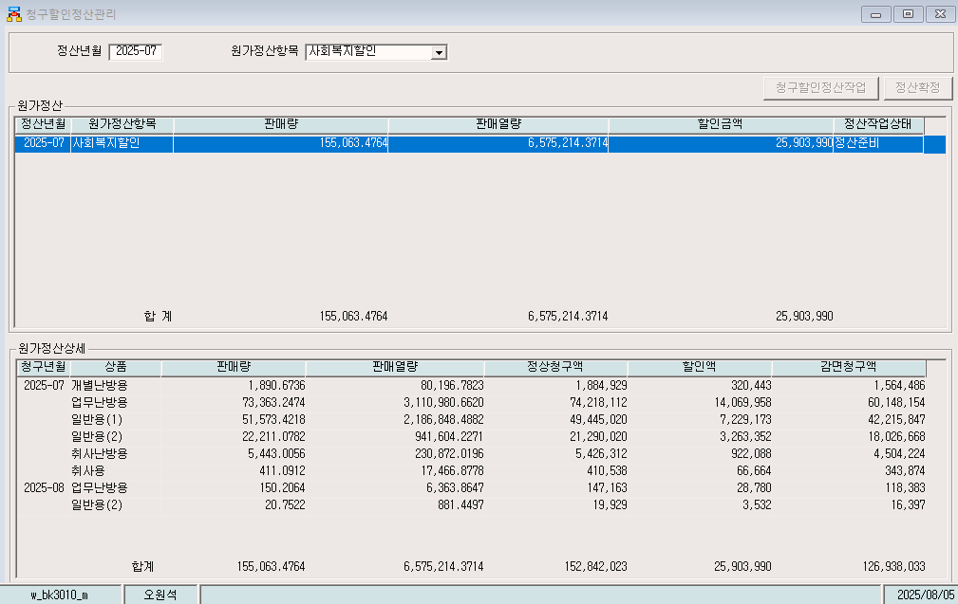
Jul-25 | 일반용(1) | 51,573.4218 | 2,186,848.4882 | 49,445,020 | 7,229,173 | 42,215,847
Jul-25 | 일반용(2) | 22,211.0782 | 941,604.2271 | 21,290,020 | 3,263,352 | 18,026,668
Jul-25 | 취사난방용 | 5,443.0056 | 230,872.0196 | 5,426,312 | 922,088 | 4,504,224
Jul-25 | 취사용 | 411.0912 | 17,466.8778 | 410,538 | 66,664 | 343,874
Aug-25 | 업무난방용 | 150.2064 | 6,363.8647 | 147,163 | 28,780 | 118,383
Aug-25 | 일반용(2) | 20.7522 | 881.4497 | 19,929 | 3,532 | 16,397
 | 합계 | 155,063.4764 | 6,575,214.3714 | 152,842,023 | 25,903,990 | 126,938,033

파일로다운받아 적용

냉난방단가기준


